Ortogonal
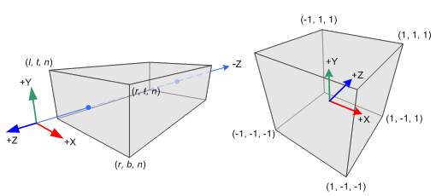
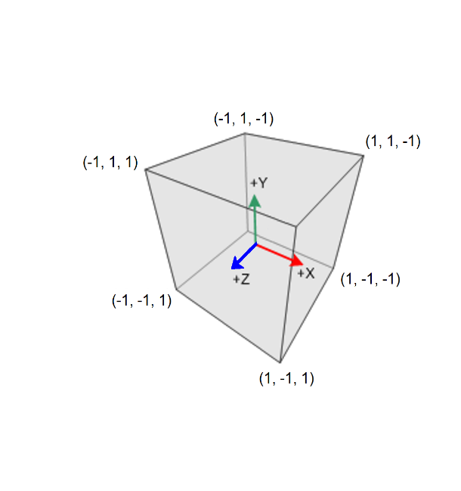

 |  |  |  |  |  |  |  |  |  |  |  | WidthWindow | 800
 |  |  |  |  |  |  |  |  |  |  |  | HeightWindow | 600
 |  |  |  |  |  |  |  |  |  |  |  | Xoffset | 0
 |  |  |  |  |  |  |  |  |  |  |  | Yoffset | 0

n (near) | 2 | Matriz (Projeção Ortogonal): |  |  |  |  | Vetor de Coordenadas do Olho |  | Vetor de Coordenadas de Recorte |  | Vetor de Coordenadas Normalizadas | Coordenadas da Janela
f (far) | -2
l (left) | -1 | 1 | 0 | 0 | 0 | * | 0 | = | 0 | = | 0 | xwin | 400
r (right) | 1 | 0 | 1 | 0 | 0 |  | 0 |  | 0 |  | 0 | ywin | 300
t (top) | 1 | 0 | 0 | 0.5 | 0 |  | 1 |  | 0.5 |  | 0.5 | z | 0.5
b (bottom) | -1 | 0 | 0 | 0 | 1 |  | 1 |  | 1 |  | 1

 |  |  |  |  |  |  |  |  |  |  | Note que na Projeção Ortogonal temos Wclip=1.
 |  |  |  |  |  |  |  |  |  |  | Então, as Coordenadas Normalizadas são iguais às Coordenadas de Recorte.
NOTAS:
O frustum está centrado na posição da câmara.
As distâncias near e far são distâncias relativas à posição da câmara.
Esta matriz é uma versão que inverte o eixos dos z, de modo a que near e far sejam expressos em valores positivos.
Se, por exemplo, near=5 e far=15, isso quer dizer que o near está 5 unidades à frente da câmara (posição -5 em z), e o far está 15 unidades à frente da câmara (posição -15 em z).
Todos os vértices incluídos no volume definido pelo fruntum serão selecionados para possível desenho na tela.
A decisão final sobre se será ou não desenhado, será tomada após aplicação do teste de profundidade (valor de Z com o valor armazenado no z-buffer).
Ao multiplicar o vetor de entrada com a matriz de transformação, se os valores desse vetor estiverem dentro do frustum, no vetor resultante eles estarão no intervalo [-1, 1].

Perspetiva
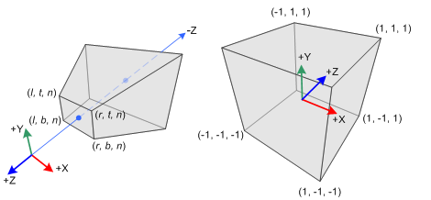

 |  |  |  |  |  |  |  |  |  |  |  | WidthWindow | 800
 |  |  |  |  |  |  |  |  |  |  |  | HeightWindow | 600
 |  |  |  |  |  |  |  |  |  |  |  | Xoffset | 0
 |  |  |  |  |  |  |  |  |  |  |  | Yoffset | 0

n (near) | 5 | Matriz (Projeção em Perspetiva): |  |  |  |  | Vetor de Coordenadas do Olho |  | Vetor de Coordenadas de Recorte |  | Vetor de Coordenadas Normalizadas | Coordenadas da Janela
f (far) | 100
l (left) | -1 | 5 | 0 | 0 | 0 | * | 0 | = | 0 | = | 0 | xwin | 400
r (right) | 1 | 0 | 5 | 0 | 0 |  | 0 |  | 0 |  | 0 | ywin | 300
t (top) | 1 | 0 | 0 | -1.1052631579 | -10.526315789 |  | -90 |  | 88.947368421 |  | 0.98830409357 | z | 0.98830409357
b (bottom) | -1 | 0 | 0 | -1 | 0 |  | 1 |  | 90 |  | 1

NOTAS:
O COP está na origem.
Esta matriz é uma versão que inverte o eixos dos z, de modo a que near e far sejam expressos em valores positivos, isto é, distâncias do COP.
Assim, near e far têm de tomar valor sempre maior que zero.
far tem de ter valor maior que near.

Exercício
 |  |  |  |  |  | n (near) | 5
 |  |  |  |  |  | f (far) | 20
 | WidthWindow | 800 |  |  |  | l (left) | -2
 | HeightWindow | 600 |  |  |  | r (right) | 2
 | Xoffset | 0 |  |  |  | t (top) | 1.5
 | Yoffset | 0 |  |  |  | b (bottom) | -1.5

 | Coordenadas da Janela |  |  | Vetor de Coordenadas Normalizadas |  | Matriz de Projeção (Perspetiva) |  |  |  |  | Matriz de Visualização |  |  |  |  | Matriz de Modelação |  |  |  |  | Vetor de Entrada

 | xwin | 350 | ← | -0.125 | ← | 2.5 | 0 | 0 | 0 | * | 1 | 0 | 0 | 0 | * | 1 | 0 | 0 | 0 | * | -0.5
 | ywin | 250 |  | -0.16666666667 |  | 0 | 3.3333333333 | 0 | 0 |  | 0 | 1 | 0 | 0 |  | 0 | 1 | 0 | 0 |  | -0.5
 | z | 0.33333333333 |  | 0.33333333333 |  | 0 | 0 | -1.6666666667 | -13.333333333 |  | 0 | 0 | 1 | 0 |  | 0 | 0 | 1 | -10 |  | 0
 |  |  |  | 1 |  | 0 | 0 | -1 | 0 |  | 0 | 0 | 0 | 1 |  | 0 | 0 | 0 | 1 |  | 1

 |  |  |  |  | Vetor de Coordenadas de Recorte |  |  |  |  | Vetor de Coordenadas do Olho |  |  |  |  | Vetor do Mundo

 |  |  |  |  | -1.25 |  |  |  |  | -0.5 |  |  |  |  | -0.5
 |  |  |  |  | -1.6666666667 |  |  |  |  | -0.5 |  |  |  |  | -0.5
 |  |  |  |  | 3.3333333333 |  |  |  |  | -10 |  |  |  |  | -10
 |  |  |  |  | 10 |  |  |  |  | 1 |  |  |  |  | 1

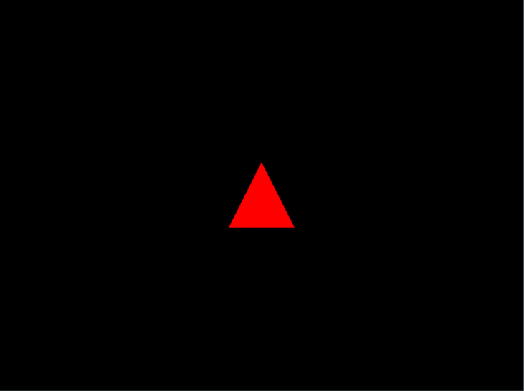
 | Coordenadas dos Vértices |  |  |  |  | Resultado Final
 | x | y | z | w |  | xwin | ywin | z
Vértice 1 | 0.5 | -0.5 | 0 | 1 | → | 450 | 250 | 0.333333
Vértice 2 | 0 | 0.5 | 0 | 1 |  | 400 | 350 | 0.333333
Vértice 3 | -0.5 | -0.5 | 0 | 1 |  | 350 | 250 | 0.333333

